FILLET
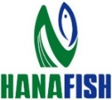
CÔNG TY TNHH THỦY SẢN HAI NẮM
HAI NAM FISH CO., LTD
Quốc lộ 30, Ấp Nhứt, Xã An Phong, Huyện Thanh Bình, Đồng Tháp
ĐT: +84 2773 833 336 Email: info@hanafish.vn
BẢNG NĂNG SUẤT CÔNG NHÂN FILLET
%thangNam

STT | HỌ VÀ TÊN | MSNV

